Aplicação
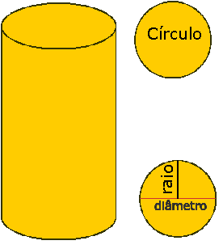
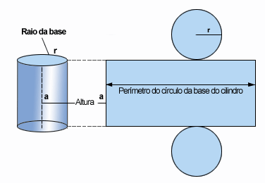
DESVENDANDO O CILINDRO

O cilindro é um sólido geométrico gerado pela rotação completa de um retângulo em torno de um dos lados.
O material proposto poderá ser usado como recurso no trabalho com o cilindro reto e com o cilindro equilátero.
Com ele é possível perceber as figuras geométricas que compõe o cilindro e também calcular a área da base,
 | a área lateral, a área total e o volume do cilindro.

Exemplos
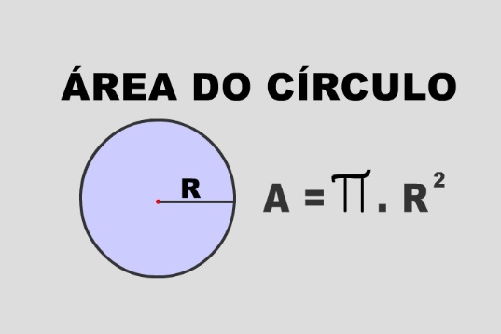
A área da base de um cilindro é formada por um círculo, portanto é só calculá-la:

A= π.r²

Sendo o raio da base de 2 cm:

Ab= π.2²
Ab= 4π

Convertendo o π= 3,14, a área será 12,56 cm².

A área lateral é formada por um retângulo. Para calculá-la basta determinar a área desse retângulo cuja base equivale a circunferência da base ( C=2π.r) e sua altura à do cilindro.
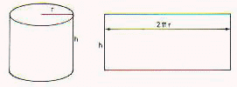
Al= b.h
Al= 2.π.2.4
Al= 16π

Convertendo: 16. 3,14= 50,24 cm²

A área total é a composição da superfície do cilindro , composta por dois círculos e um retângulo.
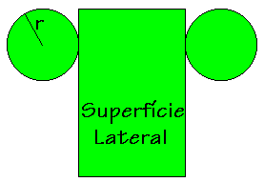
At = 2.Ab + Al
At = 2.4π + 16π
At= 8π +16π
At= 24π , ou seja, 24. 3,14 = 75,36 cm²

Volume do cilindro é a capacidade de enchê-lo. O mesmo será ocupado primeiramente pela base e após aumentará até ocupar a altura máxima. Portanto:

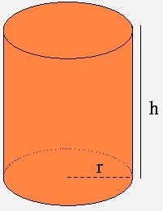
V = Ab.h
V = 4π.4
V =16πcm³ , ou seja, 16.3,14= 50,24 cm²

Exercícios
Calcule as representações a seguir e use a planilha para verificação dos resultados.

1- Determine a área da base de um cilindro de revolução que tem 8 cm de altura e raio da base 3cm.

 | Área da base |  | cm² | raio
 |  | errado |  |  | errado

2- Determine a área da base um cilindro de revolução que tem 5 cm de altura e raio da base 3cm.

 | Área da base |  | cm² | raio
 |  | errado |  |  | errado

3- Determine a área da base de um cilindro de revolução que tem 3 cm de altura e raio da base 5cm.

 | Área da base |  | cm² | raio
 |  | errado |  |  | errado

4- Calcule a área da superfície lateral de um cilindro de raio 3m e 8 de altura.

 | Área lateral |  | cm² | raio |  | altura |  |  | A= 2.π.r.h
 |  | errado |  |  | errado |  | errado

5- Calcule a área da superfície lateral de um cilindro de raio 3m e 5 de altura.

 | Área lateral |  | cm² | raio |  | altura
 |  | errado |  |  | errado |  | errado

6- Calcule a área da superfície lateral de um cilindro de raio 5m e 3 de altura.

 | Área lateral |  | cm² | raio |  | altura
 |  | errado |  |  | errado |  | errado

7-Determine a área total de um cilindro de revolução de 8cm de altura e 3cm de raio. |  |  |  |  |  |  |  |  | A= 2.π.r² + 2.π.r.h

 | Área total |  | cm² | raio |  | altura
 |  | errado |  |  | errado |  | errado

8-Determine a área total de um cilindro de revolução de 5cm de altura e 3cm de raio.

 | Área total |  | cm² | raio |  | altura
 |  | errado |  |  | errado |  | errado

9-Determine a área total de um cilindro de revolução de 3cm de altura e 5cm de raio.

 | Área total |  | cm² | raio |  | altura
 |  | errado |  |  | errado |  | errado

10-Calcule o volume de um cilindro de 3 cm de raio e 8 cm de altura.
 |  |  |  |  |  |  |  | V= π.r².h
 | Volume |  | cm³ | raio |  | altura
 |  | errado |  |  | errado |  | errado

11-Calcule o volume de um cilindro de 3 cm de raio e 5 cm de altura.

 | Volume |  | cm³ | raio |  | altura
 |  | errado |  |  | errado |  | errado

12-Calcule o volume de um cilindro de 5 cm de raio e 3 cm de altura.

 | Volume |  | cm³ | raio |  | altura
 |  | errado |  |  | errado |  | errado

Investigação
1- a) Dado um cilindro equilátero de raio 4cm, calcule a área da secção meridiana, ou seja, a figura geométrica que surgirá após um corte vertical formando assim um semicilindro.

A= diâmetro x altura |  | raio | diâmetro | 0 | altura | 0
A=

b) Cilindro equilátero de 3 cm de raio.

c) Cilindro equilátero de 5 cm de raio.

Conclusão:
Sempre que tivermos um cilindro equilátero a sua secção meridiana será um quadrado, isso acontece porque se a altura desse tipo de cilindro é igual ao seu diâmetro, então suas dimensões serão sempre iguais.

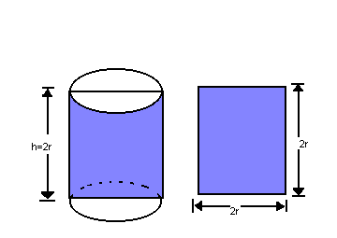
 | A= l²

Autoria
Desvendando o cilindro

 |  | Autoria- Danielle Silva Baltazar Hashizume

 |  | Instituição- ESA- Instituto Educacional
 |  |  | E.E Clodonil Cardoso

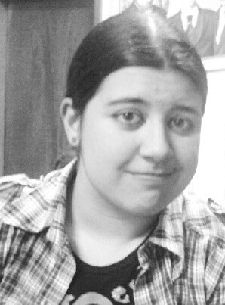

 |  | Equipe de produção do projeto
 | O uso da informática para o ensino da matemática na educação básica
 |  | Maria Augusta Sakis

